关系图
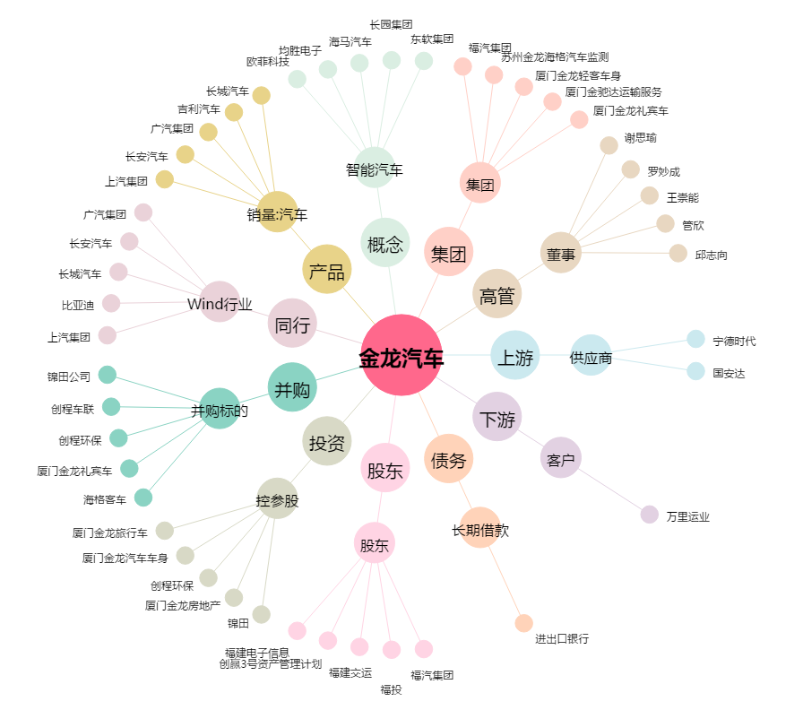
金龙汽车[600686.SH] - 关系概览图

